副将羁绊
绿 | 华雄 | 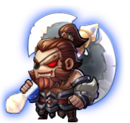 | 夏侯惇 | 温壶好酒 | 品质 | 统计数量 | 总数
蓝 | 高顺 |  | 乐进 | 生死相随 | 绿 | 5 | 29
红 | 吕布 | 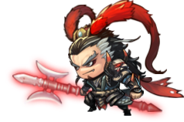 |  |  | 蓝 | 5
橙 | 太史慈 | 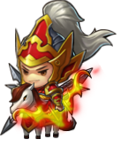 |  | 以武交心 | 紫 | 7
紫 | 孙策 |  |  |  | 橙 | 7
红 | 张辽 | 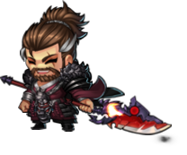 |  | 五子良将 | 红 | 5
紫 | 乐进 |  | 无形象
蓝 | 于禁 | 
紫 | 张郃 | 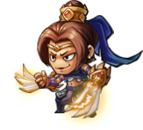
紫 | 徐晃 | 
橙 | 典韦 |  |  | 恶来虎痴
橙 | 许褚 | 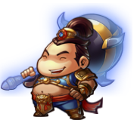 | 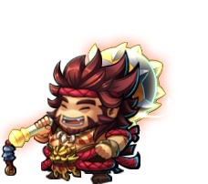
蓝 | 颜良 |  | 吕蒙 | 勇冠三军
蓝 | 文丑 |  | 刘表
橙 | 夏侯惇 |  |  | 双夏侯
绿 | 夏侯渊 | 
橙 | 甘宁 |  |  | 恩怨纠葛
紫 | 凌统 | 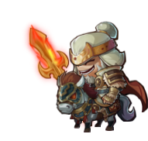 | 改脸（修改）
 | 袁谭 | 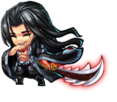
 | 袁尚 |  | 孙策
 | 黄盖
红 | 关羽 |  |  | 五虎上将
橙 | 张飞 | 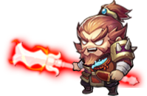
红 | 赵云 | 
橙 | 马超 | 
紫 | 黄忠 | 
 | 丁奉 | 
 | 关凤 | 
 | 姜维 | 
红 | 陆逊 |  |  | 大都督
绿 | 吕蒙 | 
绿 | 孟获 | 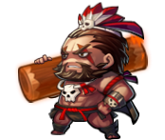 |  | 勇猛无双
绿 | 魏延 | 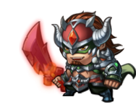
紫 | 周泰 |  |  | 心服口服
蓝 | 徐盛 | 
 | 公孙瓒 | 

副将描述
绿 | 华雄 |  | 关西人也，身长九尺，虎体狼腰，豹头猿臂。 | 品质 | 统计数量 | 总数
蓝 | 高顺 |  | 为人清白，少言语，不饮酒，不受馈赠，所率领的部队精锐非常，攻无不克，名为“陷阵营”。 | 绿 | 5 | 30
红 | 吕布 |  | 字奉先，号称“飞将”。生的器宇轩昂，威风凛凛，顶束发金冠，披百花战袍，擐唐猊铠甲，系狮蛮宝带，手持方天画戟。 | 蓝 | 5
橙 | 太史慈 |  | 字子义。身长七尺七寸，美须髯，猿臂善射，弦不虚发，是个真正的神射手。 | 紫 | 7
紫 | 孙策 |  | 字伯符，绰号“小霸王”。骁勇善战，才智超群，善于出奇制胜；志向远大，出类拔萃，有临盖中原之望。 | 橙 | 7
红 | 张辽 |  | 字文远。面如紫玉，目若朗星。精通军事韬略，计略周备，善于临敌制决，立有赫赫战功。 | 红 | 6
紫 | 乐进 |  | 字文谦。虽容貌短小，但胆识过人。随军多年，战功无数。
蓝 | 于禁 |  | 字文则。带军严肃庄重，战斗中缴获的财物从不私藏。但是由于常常以军法处理下属，所以不得士卒众心。
紫 | 张郃 |  | 字儁乂。识变数，善处营陈，料战势地形，无不如计，自诸葛亮皆惮之。
紫 | 徐晃 |  | 字公明。深通兵法，治军严谨，智勇兼备，以其卓越的军事才能，南征北战，立下战功无数。
橙 | 典韦 |  | 形貌魁梧，膂力过人，有大志气节，性格任侠。被曹操称为“古之恶来”。
橙 | 许褚 |  | 字仲康。长八尺馀，腰大十围，容貌雄毅，勇力绝人。力大如虎，但并不聪明，因此军中称其“虎痴”。
蓝 | 颜良 |  | 性格促狭，虽骁勇不可独任，为一夫之勇。武艺高强，在战场上总是冲锋陷阵，勇猛无比。
蓝 | 文丑 |  | 和颜良齐名的勇将，曾与赵云单挑而平分秋色。曾在战斗中击败张辽和徐晃……
橙 | 夏侯惇 |  | 字元让。虽在军旅，亲迎师受业。性清俭，有余财辄以分施，不足资之于官，不置产业。在与吕布军交战时，曾被飞矢射中左眼，但仍然勇猛难挡。
绿 | 夏侯渊 |  | 字妙才。以谨慎著称，善于运筹帷幄，多次在战场上展现出卓越的智慧才能。
橙 | 甘宁 |  | 字兴霸。年少时有气力，好游侠，在地方为非作歹，组成渠师抢夺船只财物，崇尚奢华，人称锦帆贼。青年时停止抢劫，熟读诸子。
紫 | 凌统 |  | 字公绩。亲贤礼士，轻财重义，有国士之风；心胸宽广，任人唯才。
 | 袁谭
 | 袁尚
 | 黄盖
红 | 关羽 |  | 字云长。身长九尺，髯长二尺；面若重枣，唇若涂脂；丹凤眼，卧蚕眉，相貌堂堂，威风凛凛。
橙 | 张飞 |  | 字翼德。身长八尺，豹头环眼，燕颔虎须，声若巨雷，势如奔马。
红 | 赵云 |  | 字子龙。身长八尺，浓眉大眼，阔面重颐，威风凛凛。姿颜雄伟，文武双全。
橙 | 马超 |  | 字孟起。面如冠玉，眼若流星，虎体猿臂，彪腹狼腰；手执长枪，坐骑骏马，英勇无敌。
紫 | 黄忠 |  | 字汉升。老将说黄忠，收川立大功。重披黄金甲，双挽铁胎弓。胆气惊河北，威名镇蜀中。临亡头似雪，犹自显英雄。
 | 丁奉
 | 关凤
 | 姜维 |  | 字伯约。自幼博览群书，兵法武艺，无所不通；奉母至孝，郡人敬之……
红 | 陆逊 |  | 本名陆议，后改名逊，字伯言。身长八尺，面如美玉，体似凝酥。
绿 | 吕蒙 |  | 字子明。自幼习武，果敢有胆，数遍江东英杰无人能出其右。后折节读书，识见精博，终成大将。
绿 | 孟获 |  | 南蛮之王，力大无穷，势不可挡。为人骁勇善战，但是不善于用兵。
绿 | 祝融夫人 |  | 南蛮王孟获之妻，相传为火神祝融氏的后裔。有勇有谋，武艺高强，善使飞刀，百发百中。
红 | 魏延 |  | 字文长。身长九尺，面如重枣，目似朗星，武艺独魁，有勇有谋。
紫 | 周泰 |  | 字幼平。原为水贼，后决心归顺。忠心赤胆，勇猛非常，几番护主于危难中，身上伤痕遍布。
蓝 | 徐盛 |  | 字文向。一生勇武，有勇有谋，曾多次创下以少胜多的战绩。关键时刻总能挺身而出，堪称江东铁壁。
 | 公孙瓒

